Sheet1
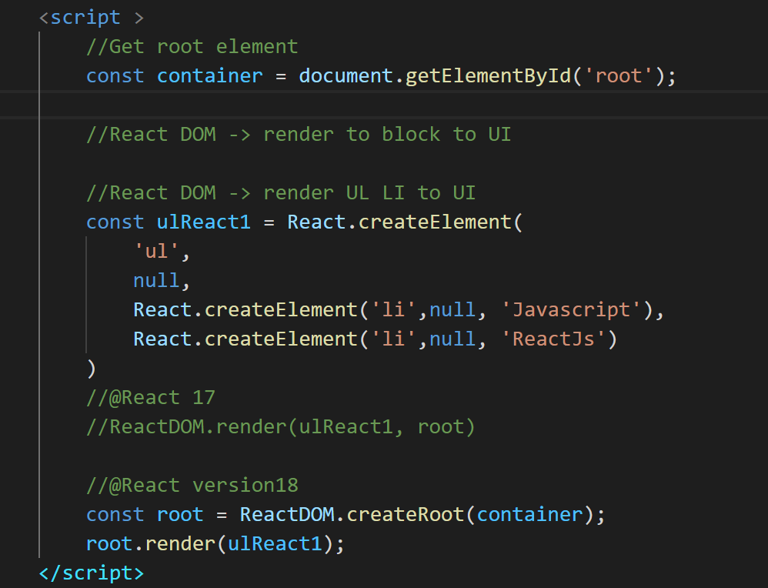
Rest trong js là gì?
 | là dấu 3 chấm, nghĩa là chỉ lấy cái đằng sau
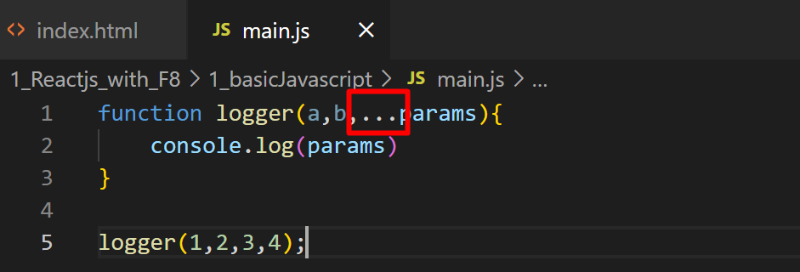

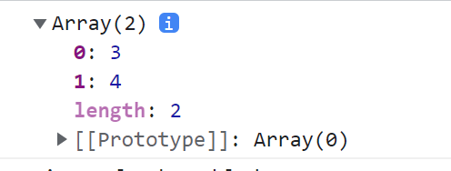
OUTPUT

spread js la gi
 | Là bỏ đi dấu ngoặc([]) đi, chỉ lấy phần tử bên trong thôi

 |  | Neu dung spread ta có thể nối chuỗi được như sau.

Destructurning : phân rã các giá trị

vd1: lấy 3 giá trị trong array.

vd1: lấy 2/3 giá trị trong array. ( bỏ qua, không lấy thằng ở giữa)

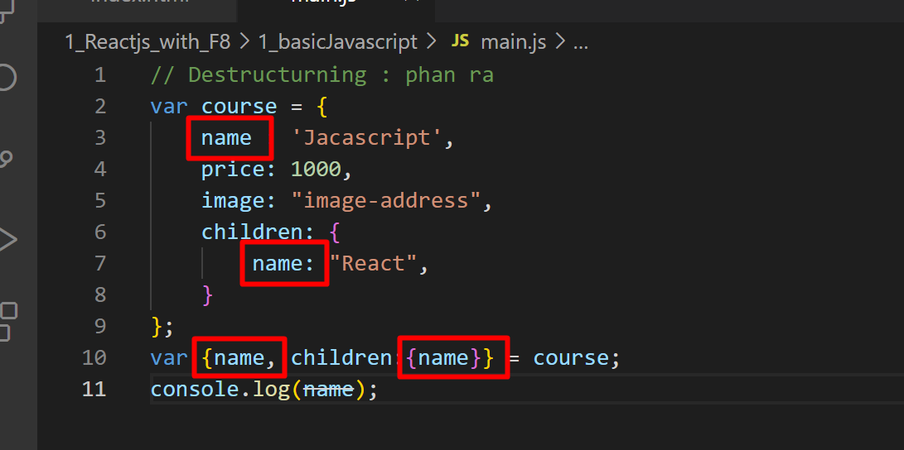
name sau sẽ ghi đè vào name trước.
do vậy mình cần đổi tên

Đổi tên như này thì sẽ không bị đè lên nhau

Reactjs: nhungs unpack link (CDN) vào dự án.
 | <script src="https://unpkg.com/react@17/umd/react.development.js" crossorigin></script>
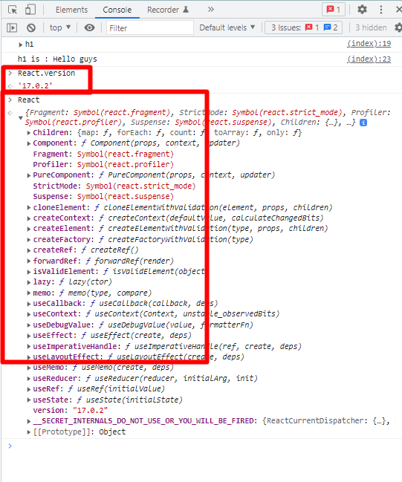
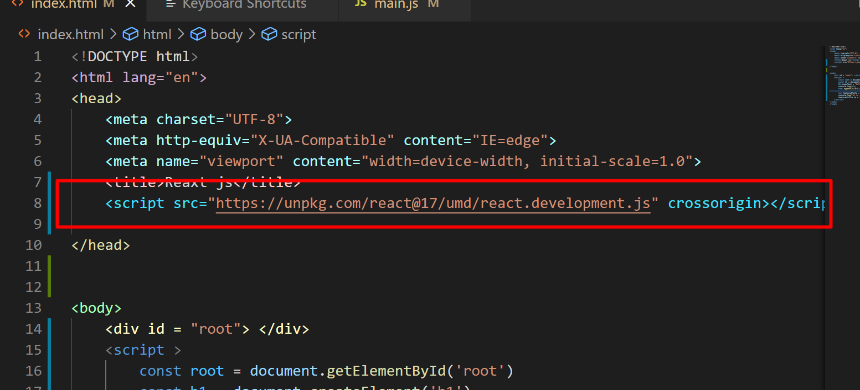

phần này nhúng thêm ra ReactDOM vào.

Sử dụng DOM và React để hiển thị nội dung trong html.
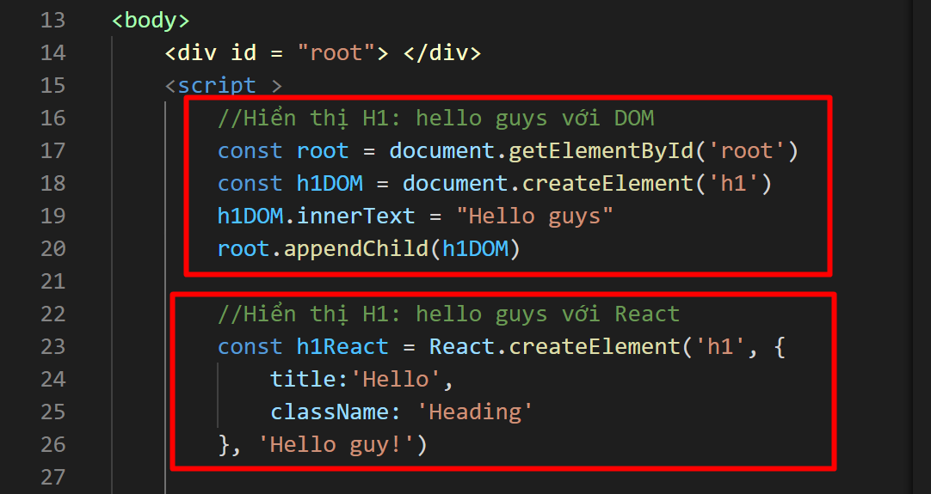

craeteElement thì phần tử thứ
1.là type
2.prop ( Thuộc tính, cái mà sẽ thêm id, style..vv)
3.content

Hien thị list ul-li với react

add style for react

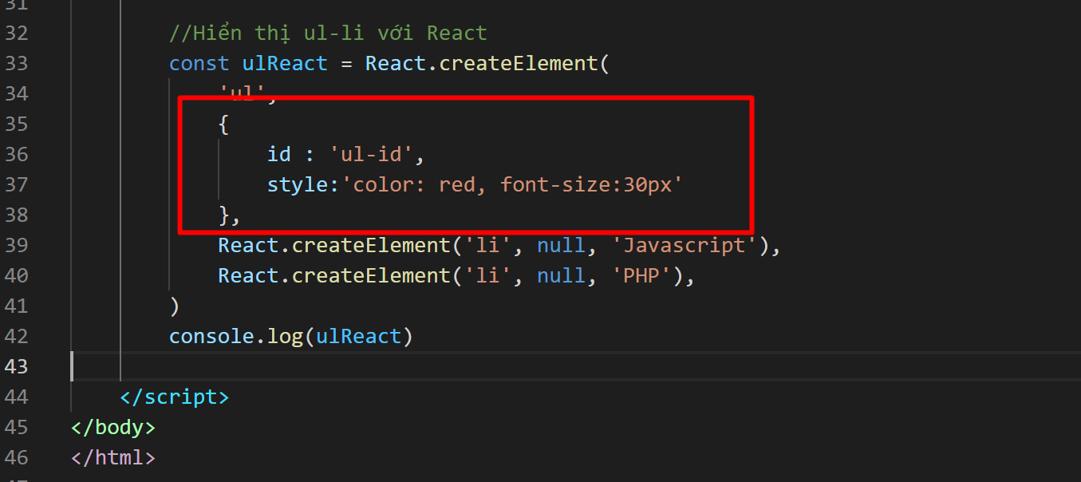

Sử dụng ReactDOM để hiển thị HTML text ( hiển thị lên màn hình)

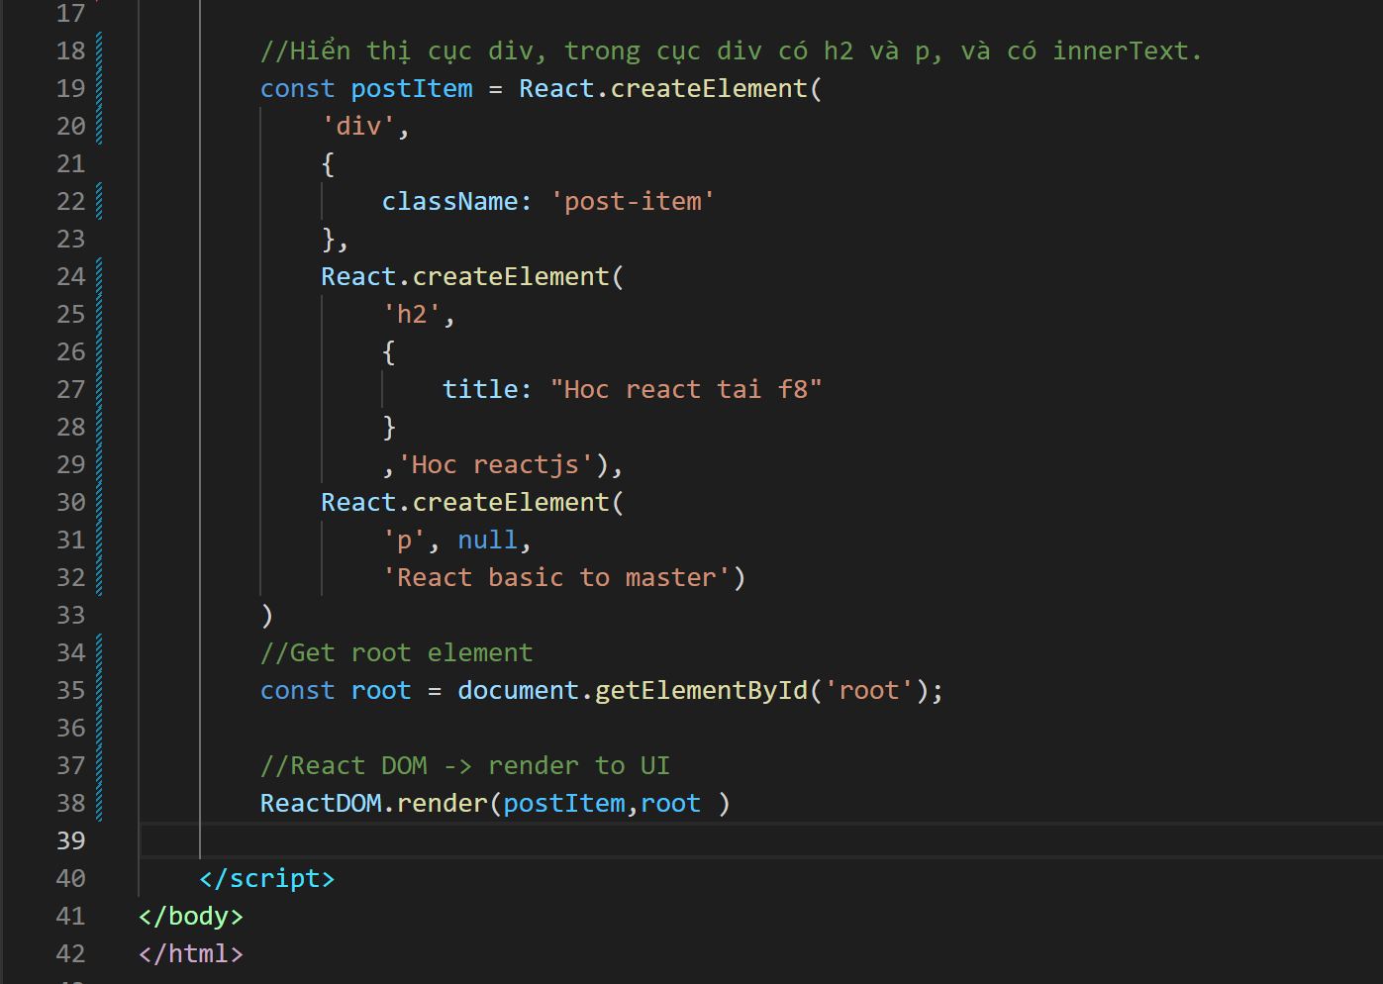
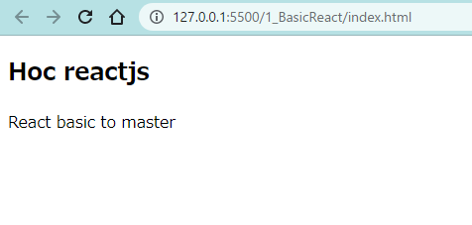

React DOM -> render UL LI to UI

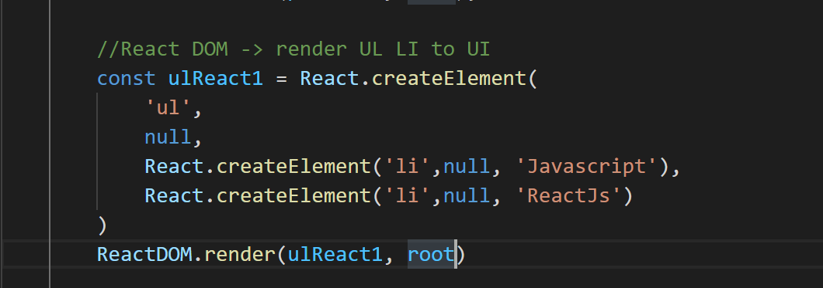

React DOM - Render UI với @React18

